WinMergeインストール
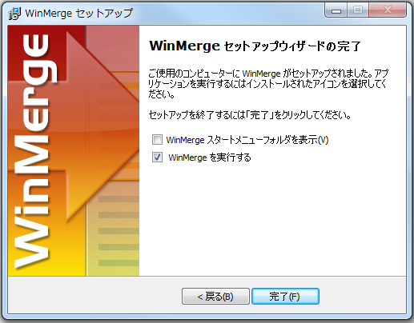
WinMerge SETUP
chu
↑＿ここに、Windowsユーザー名を入力してください！ （エクセルのA2は、必ず固定にしてください。）

1 | 右記より対象ファイルをコピーする＿\\10.50.5.200\startup\開発中事業資料\HRT\個人フォルダー\ロン＆ヴィエン\バイナリーモジュール
 | WinMerge-2.14.0-jp-84-x64-Setup.exe.zip
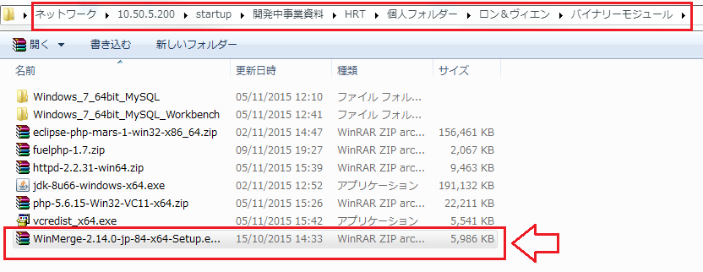

2 | 以下のコマンドを実行し、
 | ※これからコマンドで実行する

 | cd C:\Users\chu
 | mkdir tempWinMerge
 | cd tempWinMerge
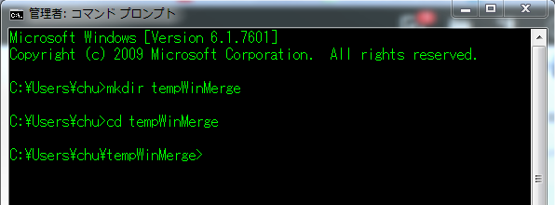

 | copy "\\10.50.5.200\startup\開発中事業資料\HRT\個人フォルダー\ロン＆ヴィエン\バイナリーモジュール\WinMerge-2.14.0-jp-84-x64-Setup.exe.zip" "C:\Users\chu\tempWinMerge"

 | 「tempWinmeger」フォルダーの直下にWinMerge-2.14.0-jp-84-x64-Setup.exe.zipを解凍する。

3 | 解凍したファイルを実行する。

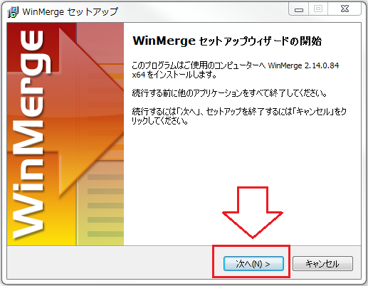

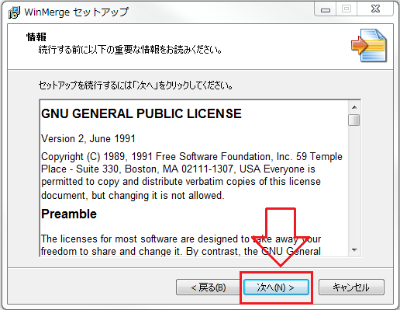

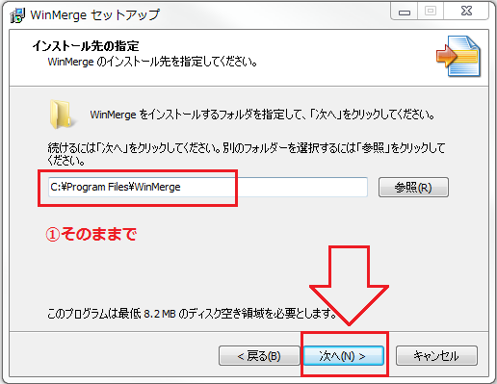

4 | コンポーネートを選択する

 | ※場合によっては、WordとExcelに対しても使える為、プラグインをチェックする

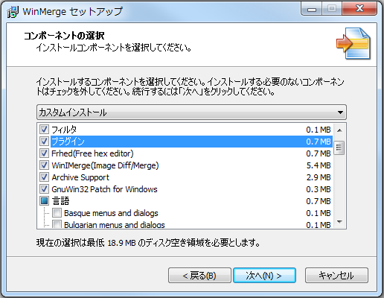

 | ※日本語を使う為に、言語の項目は日本語を選択する

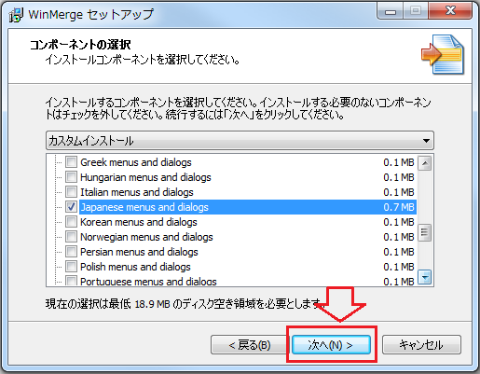

5 | プログラムグループを指定する

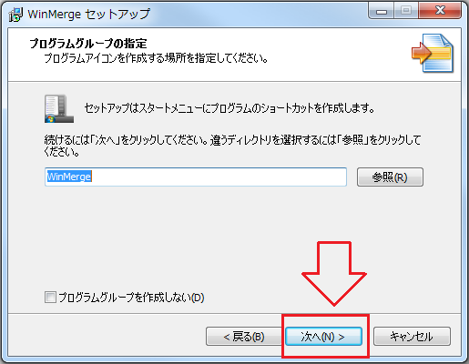

6 | 機能を追加する
 | ※元々は、「デスクトップ上にアイコンを作成する」のチェックがないですが、選択したほうがよいかもしれません。

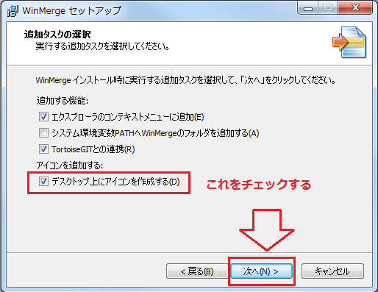

7 | インストールを実行する

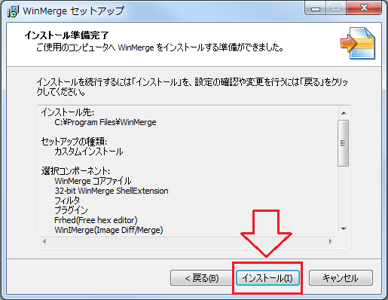

8 | できれば、下記のチェックは、外したほうがよい

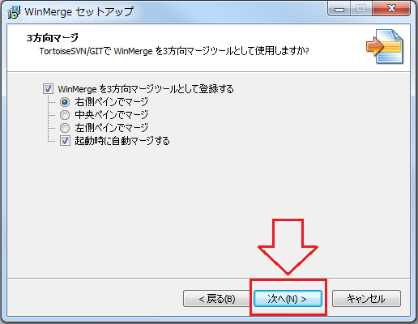

9 | 完成する

